Sheet1
为什么需要Web组件之间的跳转
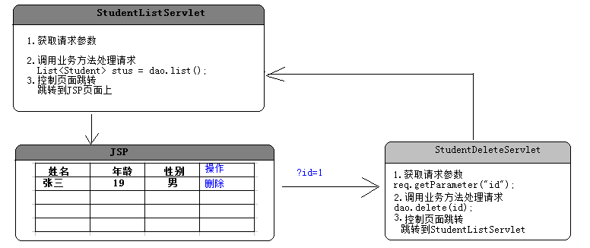

为什么需要Web组件(Servlet/JSP)之间的跳转?
一个请求需要多个Servlet共同配合完成,
如:AServlet完成一部分然后交给BServlet继续完成

 |  | Web组件之间的跳转方式
跳转方式:
1.请求转发(forward)
比如:从AServlet请求转发到BServlet
语法:
A.获取请求分发器
RequestDispatcher getRequestDispatcher(String path)
参数:path,跳转到的资源路径:上下文路径/资源路径
B.forward(ServletRequest request, ServletResponse response)
特点:
1.地址栏中的地址不会改变
2.只有一个请求
3.在两个Servlet中可以共享请求中数据
4.最终的响应由BServlet来决定,和AServlet没有关系
5.可以访问WB-INF中的资源
6.请求转发不能跨域访问
2.URL重定向(redirect)
比如:从AServlet重定向到BServlet
语法:
响应对象.sendRedirect(String location)
参数:location,转发到的资源路径
特点:
1.地址栏中的地址会改变
2.有两个请求
3.在两个Servlet中不可以共享请求中数据
4.最终的响应由BServlet来决定,和AServlet没有关系
5.不可以访问WB-INF中的资源
6.请求转发能跨域访问
URL重定向相当于将重定向的资源路径复制到浏览器地址栏中重新的发送一次请求
请求转发的资源路径不需要上下文路径,URL重定向需要
面试题:说说请求转发和URL重定向的区别?
建议这种题目使用表格的形式来回答
3.请求包含(include)

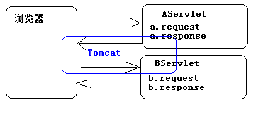

 |  |  |  | Servlet的三大作用域对象
作用域(scope):作用是实现在多个web组件(Servlet/JSP)之间的数据共享
三大作用域:
名称 类型 描述
---------------------------------------------------------------------------------------------------------------------
request HttpServletReuqest 将数据放在请求作用域中,在一次请求中实现数据的共享,比如请求转发
session HttpSession 将数据放在当前的会话作用域中,只要浏览器不关闭,都能共享
application ServletContext 将无数据放在当前应用作用域中,应用在服务器启动的时候创建,关闭的时候销毁
-------------------------------------------------------
操作作用域中的共享数据
1.设置共享数据
void setAttribute(String name, Object o)
name:参数的名称
o:参数值
2.获取共享数据
Object getAttribute(String name) :根据指定的名称获取共享数据
3.修改共享数据
重新设置一个同名的共享数据
4.删除共享数据
void removeAttribute(String name) ;根据指定的名称删除共享数据
共享数据放在哪一个作用域中就只能在哪一个作用域中获取

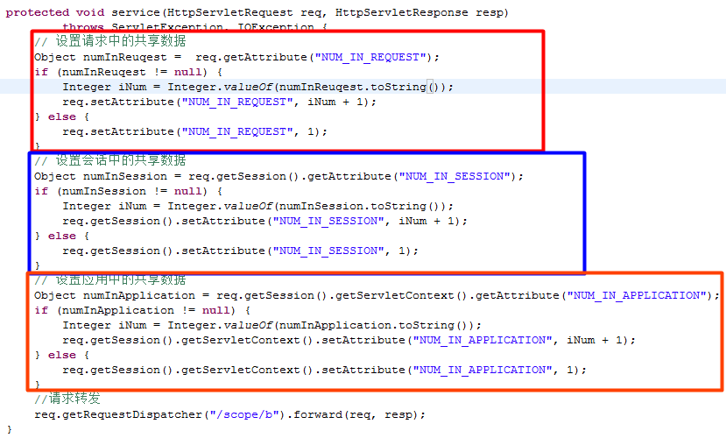

 | ServletContext接口和常用方法
javax.servlet.ServletContext接口:表示当前应用对象,在服务器启动的时候创建,在关闭服务器的时候销毁
获取当前应用对象
1.在Servlet类中
可以直接掉用ServletConfig中的getServletContext();
2.不在Servlet类中
古老:request对象.getSession().getServletContext();
Servlet3.0:request对象.getServletContext();
------------------------------------------------------------------------------------------------------------
常用的方法:
String getContextPath() :获取上下文路径,在请求对象中也提供了该方法
String getRealPath(String path) :根据给定的资源的相对路径获取绝对路径
/WEB-INF/index.html---->H:\JavaApps\scope-jsp\webapp\WEB-INF\index.html
----------------------------------------------------------------------
之前在Servlet可以配置初始化参数,但是这个初始化参数只是针对当前的Servlet生效,
如果在多个Serevlet中有相同的初始化参数,那么就可能出现重复的配置
解决方案:使用初始化参数(在整个应用只生效)
注意:现在不能够再使用ServletConfig对象来获取
在ServletContext中提供以下两个方法来获取全局初始化参数
String getInitParameter(String name)
Enumeration getInitParameterNames()
-------------------------------------------------------------------------------------------
ServletConfig和ServletContext中都提供了获取初始化参数的方法,区别?
ServletConfig:
String getInitParameter(String name) //获取当前会话的初始化参数
Enumeration getInitParameterNames()
ServletContext:
String getInitParameter(String name) //获取全局的初始化参数 在服务器中
Enumeration getInitParameterNames()
getParameter(String name)和getAttribute(String name)的区别?
getParameter(String name):
getAttribute(String name):

 |  |  |  |  | 为什么要学习JSP
Servlet的作用:动态输出一个网页
Servlet的职责:
1.获取请求参数
2.调用业务方法处理请求
3.控制页面跳转
Servlet的缺陷:
在Servlet中输出网页片段非常恶心
没有体现责任分离的原则(做自己擅长的做的)
Servlet动态的输出一个网页:
Java(主) + Html(辅) --->动态网页
JSP:动态输出一个网页
JSP擅长的事情:动态输出网页
Java(辅) + Html(主) --->动态网页
JSP实质上就是一个Servlet

 |  |  | JSP的执行原理

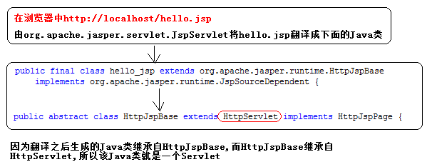

 |  | JSP的语法
JSP语法:
1、JSP的注释：
作用：注释Java脚本代码
语法：<%--这是注释--%>
2、JSP的Java脚本表达式：
作用：输出数据到页面上
语法：<%=表达式%>(实际上就是调用输出流打印到页面上) out.print(表达式);
3、JSP中的Java脚本片段：(实际开发中，应做到JSP中不能出现一行Java脚本片段)
作用：书写Java代码逻辑
语法：<%
语句1;
语句2;
%>
原理：其中的语句会原封不动的被服务器翻译到对应的Servlet的_jspService方法中。
4、JSP的声明：
作用：定义类的成员
语法：<%!
Java代码
%>

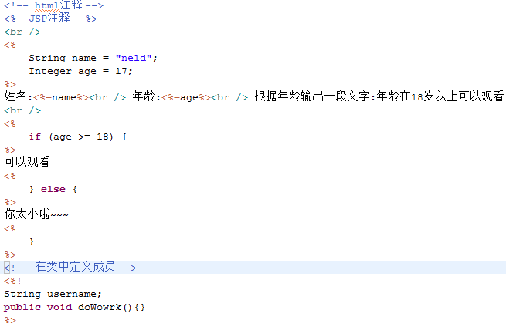
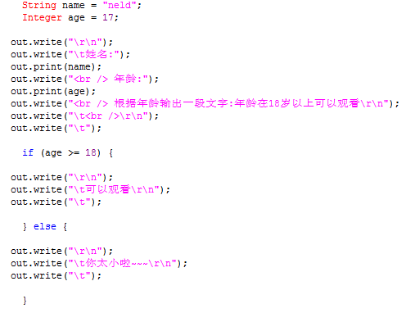

 | JSP三大指令
标准指令:设定JSP网页的整体配置信息
特点:
并不向客户端产生任何输出，
指令在JSP整个文件范围内有效
为翻译阶段提供了全局信息
指令的语法格式:
<%@ 指令名称 属性名=属性值 属性名=属性值%>
1.page
作用：定义JSP页面的各种属性
属性：
language:指示JSP页面中使用脚本语言。默认值java，目前只支持java。
extends：指示JSP对应的Servlet类的父类。不要修改。
*import：导入JSP中的Java脚本使用到的类或包。（如同Java中的import语句）
JSP引擎自动导入以下包中的类：
javax.servlet.*
javax.servlet.http.*
javax.servlet.jsp.*
注意：一个import属性可以导入多个包，用逗号分隔。
*sessioin:指示JSP页面是否创建HttpSession对象。默认值是true，创建
*buffer：指示JSP用的输出流的缓存大小.默认值是8Kb。
autoFlush：自动刷新输出流的缓存。
isThreadSafe：指示页面是否是线程安全的（过时的）。默认是true。
true：不安全的。
false：安全的。指示JSP对应的Servlet实现SingleThreadModel接口。
*errorPage:指示当前页面出错后转向（转发）的页面。
目标页面如果以"/"（当前应用）就是绝对路径。
配置全局错误提示页面：
web.xml
<error-page>
<exception-type>java.lang.Exception</exception-type>
<location>/error.jsp</location>
</error-page>
<error-page>
<error-code>404</error-code>
<location>/404.jsp</location>
</error-page>
*isErrorPage:指示当前页面是否产生Exception对象。
*contentType：指定当前页面的MIME类型。作用与Servlet中的response.setContentType()作用完全一致
*pageEncoding：通知引擎读取JSP时采用的编码（因为要翻译）
还有contentType属性的作用。
*isELIgnored:是否忽略EL表达式。${1+1}。默认值是false。
page指令最简单的使用方式：<%@ page pageEncoding="UTF-8"%>
2.include（静态包含,开发中能用静的不用动的）
作用：包含其他的组件。
语法：<%@include file=""%>file指定要包含的目标组件。路径如果以"/"（当前应用）就是绝对路径。
原理：把目标组件的内容加到源组件中，输出结果。
动态包含：
采用动作元素：<jsp:include page=""/>路径如果以"/"（当前应用）就是绝对路径。
3.taglib
作用：引入外部的标签
语法：<%@taglib uri="标签名称空间" prefix="前缀"%>
<%@ taglib uri="http://java.sun.com/jsp/jstl/core" prefix="c"%>

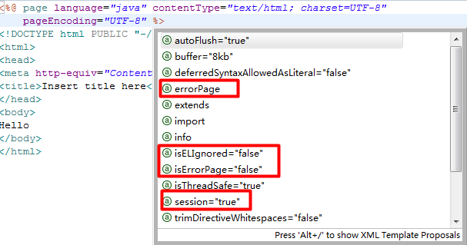

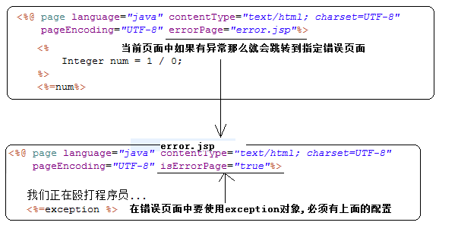
问题:目前是在需要的页面中配置错误页面,如果我们的错误页面需要修改,那么在每个使用了错误页面的文件中都需要修改,不便于维护
解决方案:全局的错误页面配置

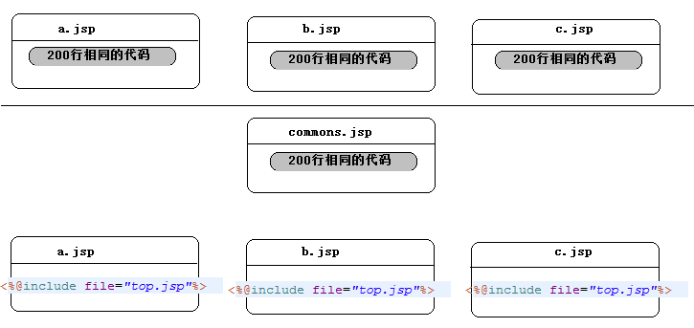

 | JSP九大内置对象
内置对象:JSP中事先创建好的对象,可以直接拿来使用
---------------------------------------------------------------------------------------------------------------------
名称 类型 描述
---------------------------------------------------------------------------------------------------------------------
pageContext PageContext 表示当前的JSP对象
request HttpServletRequest 表示一次请求对象
session HttpSession 表示一次会话对象,session="true"
application ServletContext 表示当前应用对象
response HttpServletResponse 表示一次响应对象
exception Throwable 表示异常对象,isErrorPage="true"
config ServletConfig 表示当前JSP的配置对象
out JspWriter 表示一个输出流对象
page Object 表示当前页面
四大作用域
---------------------------------------------------------------------------------------------------------------------
名称 类型 描述
---------------------------------------------------------------------------------------------------------------------
pageContext PageContext 表示当前的JSP对象
request HttpServletRequest 表示一次请求对象
session HttpSession 表示一次会话对象,session="true"
application ServletContext 表示当前应用对象

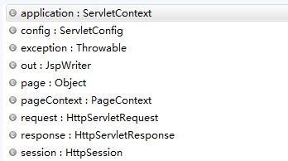

 |  | JSP常用的动作元素
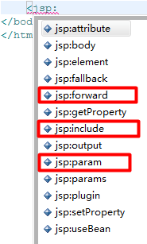
动作元素在实际开发中使用得非常少
需要了解的:
jsp:forward:请求转发
jsp:param:在请求中传递参数
jsp:include:动态包含

静态包含和动态包含的区别(面试题)

静态包含:
<%@include file="被包含的页面的路径"%>
包含的时机:在JSP文件被翻译的时候合并在一起
最终翻译得到一个java文件
动态包含:
<jsp:include page="被包含页面的路径"></jsp:include>
包含的时机:在运行阶段合并代码
最终得到两个java文件
动态包含和静态包含的选择:
如果被包含的页面如果是静态页面,那么使用静态包含
如果被包含的如果是动态页面,那么使用动态包含
在实际开始中通常将被包含的jsp页面的后缀名设置为jspf

 |  |  |  | 小结
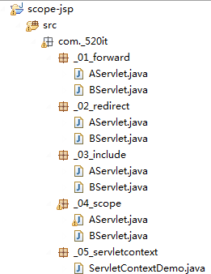
面试题:
说说请求转发和URL重定向的区别
说说Servlet中的三大作用域
说说全局初始化参数的应用
JSP的原理
JSP中的三大指令
JSP中的九大内置对象
JSP中的四大作用域

